상품제안서
SM 3단7K완자무지+180g_4P(소) | 상품코드: F02597

 |  |  |  |  |  |  | 02-412-0044 | www.easy1.co.kr
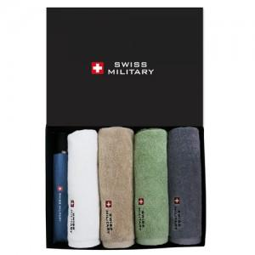

【상세/제작정보】

【인쇄/포장옵션】 | 실크, 스티커, 원단인쇄 / 쇼핑백

【공급단가】 | 수량 | 100~ | 300~ | 500~ | 1,000~ | 3,000~
*VAT별도 | 단가 | 35,770원 | 34,450원 | 33,120원 | 31,800원 | 31,000원

【상품 URL】 | http://www.easy1.co.kr/src/goods_detail.php?gdno=2597

